Sheet1
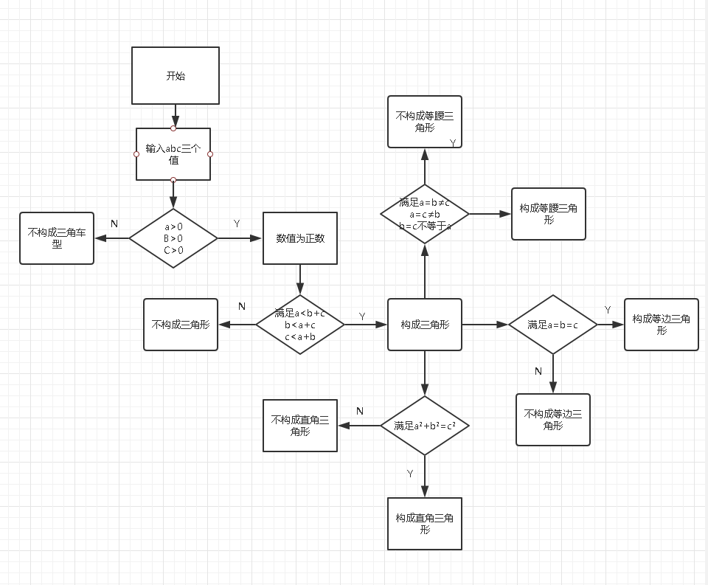

 | 设计用例 | 测试输入 | 覆盖路径
abc构成三角形 |  |  | YY
abc三个值为负数 |  |  | N
不满足a<b+c b<a+c c<a=b |  |  | YN
A,B, C数值满足a²+b=c² |  |  | YYY
A,B, C数值满足a=b-c |  |  | YYY
A,B, C数值满足A=b≠c a=c≠b b=c≠a |  |  | YYY

A,B, C数值不满足a²+b=c² |  |  | YYN
A,B, C数值不满足a=b-c |  |  | YYN
A,B, C数值不满足A=b≠c a=c≠b b=c≠a |  |  | YYN

